UI功能
主界面点击战争学院，进入界面选择预言者之塔

历史最高层信息
模式选择按钮

返回按钮
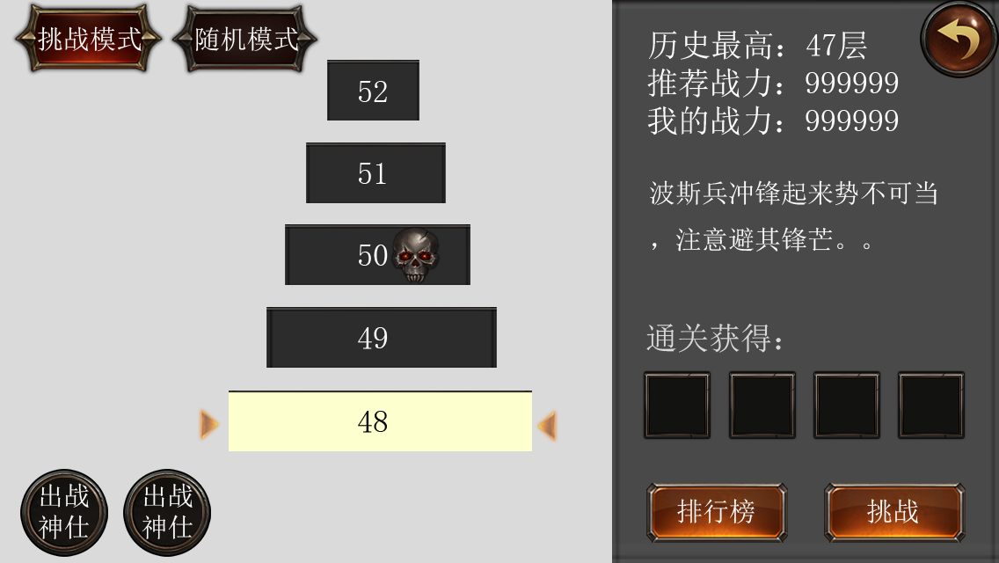
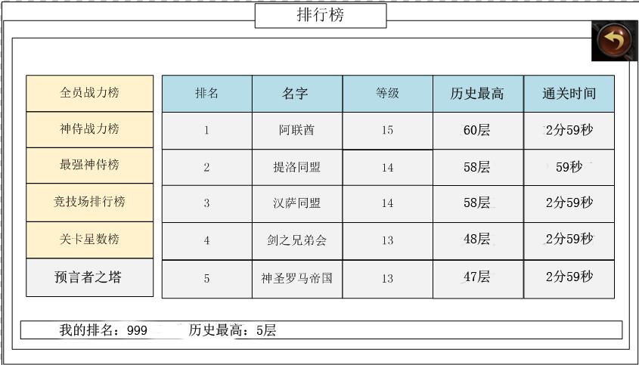

挑战层推荐战力

点击弹出界面显示对应通关奖励

boss记号
副本介绍

底图

目标挑战层
挑战层首通奖励，点击查询物品信息

排行榜按钮
神仕情况
挑战按钮

 |  | 挑战模式 | 排行榜界面

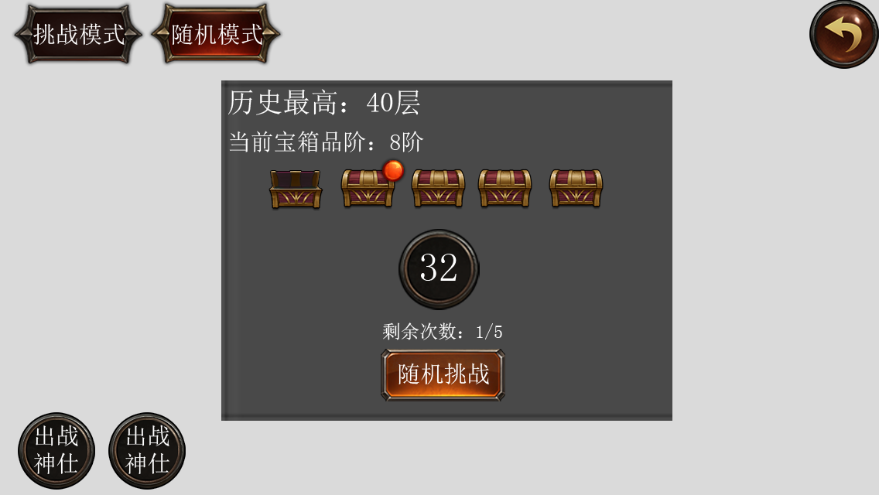
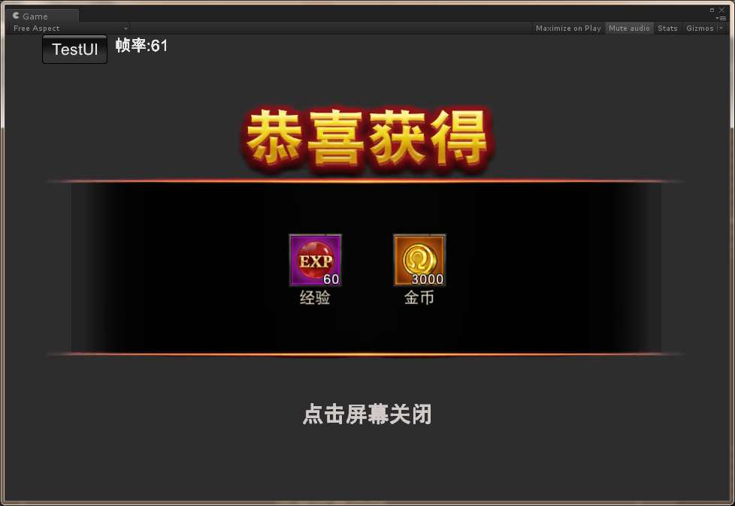

未开宝箱
宝箱品阶情况

已开宝箱
挑战层数，滚动效果
可开宝箱，加背光做提示

剩余次数

随机挑战按钮

 |  |  | 开箱界面
 |  | 随机模式

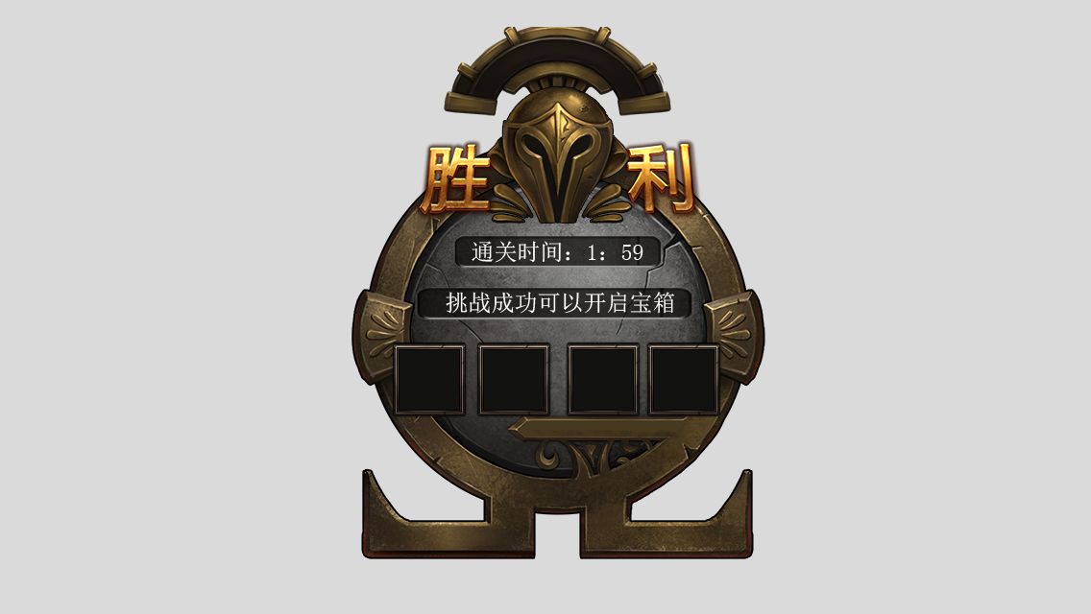

随机模式显示

通关时间

挑战模式显通关奖励物品

 | 结算界面

美术参考
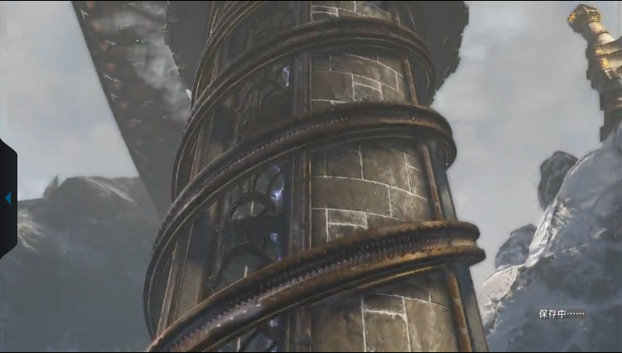

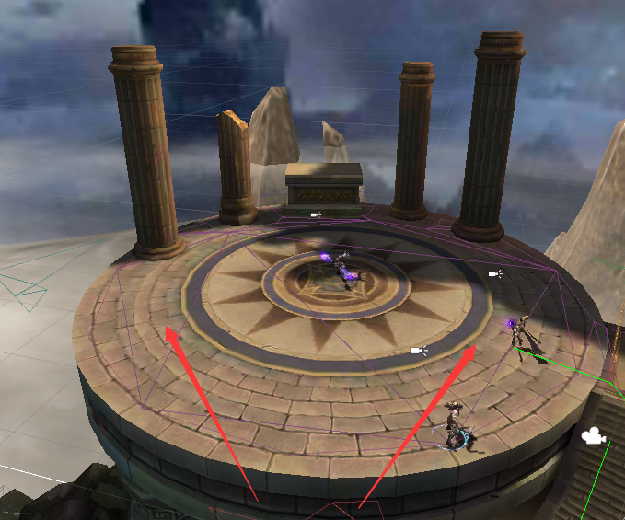

 |  |  |  | 摄像机方向
底图参考 | 德尔斐塔 | 名字 | shandi_001_chaoshenzhilu

